카카오선물하기_카드형
플랫폼 | 순위 | 1위 | 2위 | 3위 | 4위 | 5위 | 6위 | 7위 | 8위 | 9위 | 10위
건강식품·영양제 | 썸네일 |  |  |  |  |  |  |  |  | 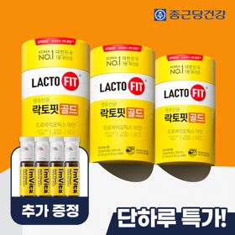 | 
 | 카테고리 | 멀티비타민/종합비타민 | 멀티비타민/종합비타민 | 멀티비타민/종합비타민 | 멀티비타민/종합비타민 | 멀티비타민/종합비타민 | 멀티비타민/종합비타민 | 홍삼/인삼 | 비타민C/항산화 | 프로바이오틱스/유산균 | 멀티비타민/종합비타민
 | 브랜드 | 오쏘몰 | 옵티젠 | 오쏘몰 | 센트룸 | 오쏘몰 | 오쏘몰 | 정관장 | 고려은단 | 종근당건강 | 닥터블릿
 | 상품명 | 독일 명품 비타민 오쏘몰 이뮨 멀티비타민&미네랄 8입(7+1) - 단독 기프트박스 증정 (공식수입) | "한국인 맞춤 명품 비타민" 옵티젠 이뮨 멀티비타민&미네랄 10입 / 1박스 | '2입 증정' "독일 명품 비타민" 오쏘몰 이뮨 멀티비타민&미네랄 30+2입 - 시그니처 기프트 에디션 (공식수입) | [센트룸] 맛있는 멀티비타민 미네랄 멀티구미 (80구미) | 오쏘몰 이뮨 멀티비타민&미네랄 30+1입 (소비기한 2027년 4월 30일~) | 독일 명품 비타민 오쏘몰 이뮨 멀티비타민&미네랄 10입 - 슬리브 기프트 에디션 (공식수입) | 신상비타민선물 [정관장] 활기마이트(액상30ml+분말500mg) 7입 + [증정] 1입 | 고함량 비타민C 고려은단 메가도스C 3000 100포 / 분말비타민C | 온가족 유산균 선물 ALL NEW 락토핏 골드 3통 + 아임비타 이뮨샷 4병 추가증정 | "올인원 명품비타민" 이뮨비타민 올인원 멀티비타민&미네랄 프로 30병
 | 평점 | 4 | 4 | 4 | 4 | 4 | 4 | 4 | 4 | 4 | 4
 | 리뷰수 | 16301 | 15638 | 3413 | 6525 | 129 | 825 | 1773 | 962 | 529 | 839
 | 긍정리뷰
 | 부정리뷰
 | 판매가 | 34,000원 | 26,900원 | 105,000원 | 24,000원 | 85,000원 | 43,900원 | 33,000원 | 28,000원 | 32,700원 | 52,900원
 | 링크 | 바로가기 | 바로가기 | 바로가기 | 바로가기 | 바로가기 | 바로가기 | 바로가기 | 바로가기 | 바로가기 | 바로가기

플랫폼 | 순위 | 1위 | 2위 | 3위 | 4위 | 5위 | 6위 | 7위 | 8위 | 9위 | 10위
다이어트·이너뷰티 | 썸네일 |  |  |  |  |  |  |  |  |  | 
 | 카테고리 | 기타/특수목적 | 기타/특수목적 | 다이어트/체중관리 | 기타/특수목적 | 다이어트/체중관리 | 피부/미용 | 기타/특수목적 | 다이어트/체중관리 | 다이어트/체중관리 | 다이어트/체중관리
 | 브랜드 | 그레인온 | 그레인온 | 한끼통살 | 그레인온 | 한끼통살 | 아일로 | 알디콤 | 셀렉스 | 크런틴 | 셀렉스
 | 상품명 | [그레인온] 골드 카무트 브랜드밀 효소 3개월(+선물포장)+9포+견과류바 증정 | [그레인온] 골드 카무트 브랜드밀효소G 3개월분+10포증정(총100포) +파로저당견과류바 증정 | [한끼통살] 닭가슴살 한달 식단 패키지 30팩+(증정)보냉백+소시지꼬치 오리지널맛 1개 | 리센느 에디션 캡슐레이션 효소 1.8g 2개월분 (5종 중 택1) | [한끼통살] 단백질 든든형 닭가슴살 21일식단관리+ (증정)현미크리스피 닭가슴살 오리지널 1개 | "선물하기 1등 콜라겐" 아일로 타입1 콜라겐 비오틴 앰플 28일분 오간자 에디션+ 앰플 2입 추가 증정 | [단독] 알디콤Plus 숙취해소제 선물세트 (5포입x3개) | [추가증정] 셀렉스 프로핏 맛있는 완전단백질 250ml 36팩 딸기초코/모카초콜릿/밀크바닐라/바나나 택1+2팩 | [골라담기] 식단관리 크런틴 크런치볼 단백질쉐이크 2박스 50g x 10포 | [혼합 18개입] 셀렉스 프로핏 맛있는 완전단백질 250ml 18팩 딸기초코/모카초콜릿/밀크바닐라/바나나+2팩
 | 평점 | 4 | 4 | 4 | 4 | 4 | 4 | 4 | 4 | 4 | 4
 | 리뷰수 | 1743 | 935 | 155 | 266 | 69 | 756 | 73 | 30 | 10 | 218
 | 긍정리뷰
 | 부정리뷰
 | 판매가 | 41,900원 | 23,900원 | 45,500원 | 26,900원 | 33,000원 | 65,900원 | 33,200원 | 50,900원 | 58,200원 | 28,900원
 | 링크 | 바로가기 | 바로가기 | 바로가기 | 바로가기 | 바로가기 | 바로가기 | 바로가기 | 바로가기 | 바로가기 | 바로가기

다이소몰_카드형
플랫폼 | 순위 | 1위 | 2위 | 3위 | 4위 | 5위 | 6위 | 7위 | 8위 | 9위 | 10위
다이소몰 | 썸네일 |  |  | 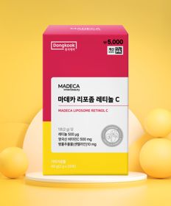 |  | 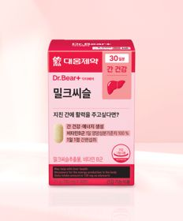 |  |  | 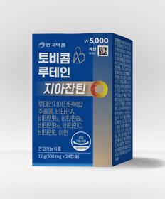 | 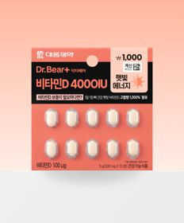 | 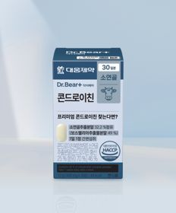
 | 카테고리 | 다이어트/체중관리 | 마그네슘 | 기타/특수목적 | 다이어트/체중관리 | 기타/특수목적 | 마그네슘 | 기타/특수목적 | 루테인/눈건강 | 비타민D | 기타/특수목적
 | 브랜드 | 익스트림 | 자연관 | 동국제약 | 종근당 | 대웅제약 | 대웅제약 | 종근당 | 안국약품 | 대웅제약 | 대웅제약
 | 상품명 | [우형재 PICK] 익스트림 모노크레아틴 플러스 120 g 40일분 | 자연관 리프레쉬 마그네슘＆L-테아닌 4병 4일분 | 동국제약 마데카 리포좀 레티놀C 20포 | 종근당 데일리와이즈 혈당컷 다이어트 12정 12일분 | 대웅제약 밀크씨슬 30정 30일분 | 대웅제약 마그네슘 30정 30일분 | 종근당 데일리와이즈 글루타치온 PDRN 구미 7일분 | 안국약품 토비콤 루테인 지아잔틴 24캡슐 | 대웅제약 비타민D 4000IU 10정 10일분 | 대웅제약 콘드로이친 30정 30일분
 | 평점 | 4.8 | 4.8 | 4.8 | 4.7 | 4.8 | 4.8 | 4.7 | 4.8 | 4.8 | 4.8
 | 리뷰수 | 841 | 335 | 665 | 1515 | 4112 | 6953 | 764 | 1184 | 355 | 1296
 | 긍정리뷰
 | 부정리뷰
 | 판매가 | 5,000원 | 5,000원 | 5,000원 | 2,000원 | 5,000원 | 3,000원 | 1,000원 | 5,000원 | 1,000원 | 5,000원
 | 링크 | 바로가기 | 바로가기 | 바로가기 | 바로가기 | 바로가기 | 바로가기 | 바로가기 | 바로가기 | 바로가기 | 바로가기

올리브영_카드형
플랫폼 | 순위 | 1위 | 2위 | 3위 | 4위 | 5위 | 6위 | 7위 | 8위 | 9위 | 10위
올리브영 | 썸네일 |  |  | 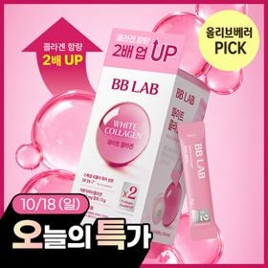 |  |  |  | 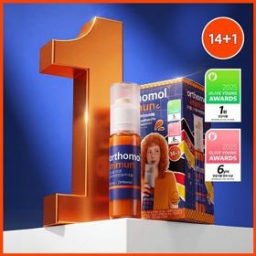 | 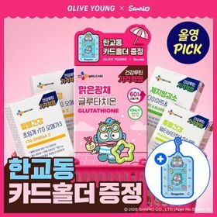 |  | 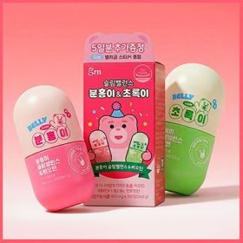
 | 카테고리 | 프로바이오틱스/유산균 | 피부/미용 | 피부/미용 | 프로바이오틱스/유산균 | 프로바이오틱스/유산균 | 프로바이오틱스/유산균 | 멀티비타민/종합비타민 | 기타/특수목적 | 피부/미용 | 기타/특수목적
 | 브랜드 | 덴프스 | 글로우뮤즈 | 비비랩 | 지노마스터 | 덴프스 | 바이오코어유산균 | 오쏘몰 | 씨제이웰케어 | 에버콜라겐 | grn+
 | 상품명 | 덴프스 덴마크 유산균이야기 우먼 2개월분(질유산균) + 철분 헤모케어 3포 증정 | [피부건강] 글로우뮤즈 스킨 밸런스 파우더 레몬맛 14포 (14일분) | [10/18 하루특가] 비비랩 화이트 콜라겐 18+2/30포 (20일/30일분) | 지노마스터 질유산균 30캡슐 기획 (+보라지유 5일분) (1개월분) | [덴프스] 덴마크 유산균이야기 30캡슐 1+1 기획 (+트루바이타민 3포 증정) | CJ BYOCORE 바나나효소 30포 + 키캡 키링 (1개월분) | 오쏘몰 이뮨 멀티비타민&미네랄 14+1입 | [골라담기] CJ웰케어 건강루틴 가격혁명 12종 택 1 | [OY단독] 에버콜라겐 타임 비오틴 셀 30포 (+3포 증정기획) | grn+ 분홍이(105정)+초록이(70정) 기획세트 (35일분)
 | 평점 |  |  |  |  |  |  |  |  |  | 4.7
 | 리뷰수 |  |  |  |  |  |  |  |  |  | 6680
 | 긍정리뷰
 | 부정리뷰
 | 판매가 | 31,400원 | 26,800원 | 11,400원 | 27,400원 | 30,400원 | 24,000원 | 61,900원 | 5,900원 | 23,000원 | 27,900원
 | 링크 | 바로가기 | 바로가기 | 바로가기 | 바로가기 | 바로가기 | 바로가기 | 바로가기 | 바로가기 | 바로가기 | 바로가기

